문서정보
GateWay UI 기획서

 | 게임 정보 - GateWay


 | 목차

 | 1) UI FLOW

 | 2) 세부 UI 규격

 | 3) 메인화면

 | 4) 인게임화면

Flow
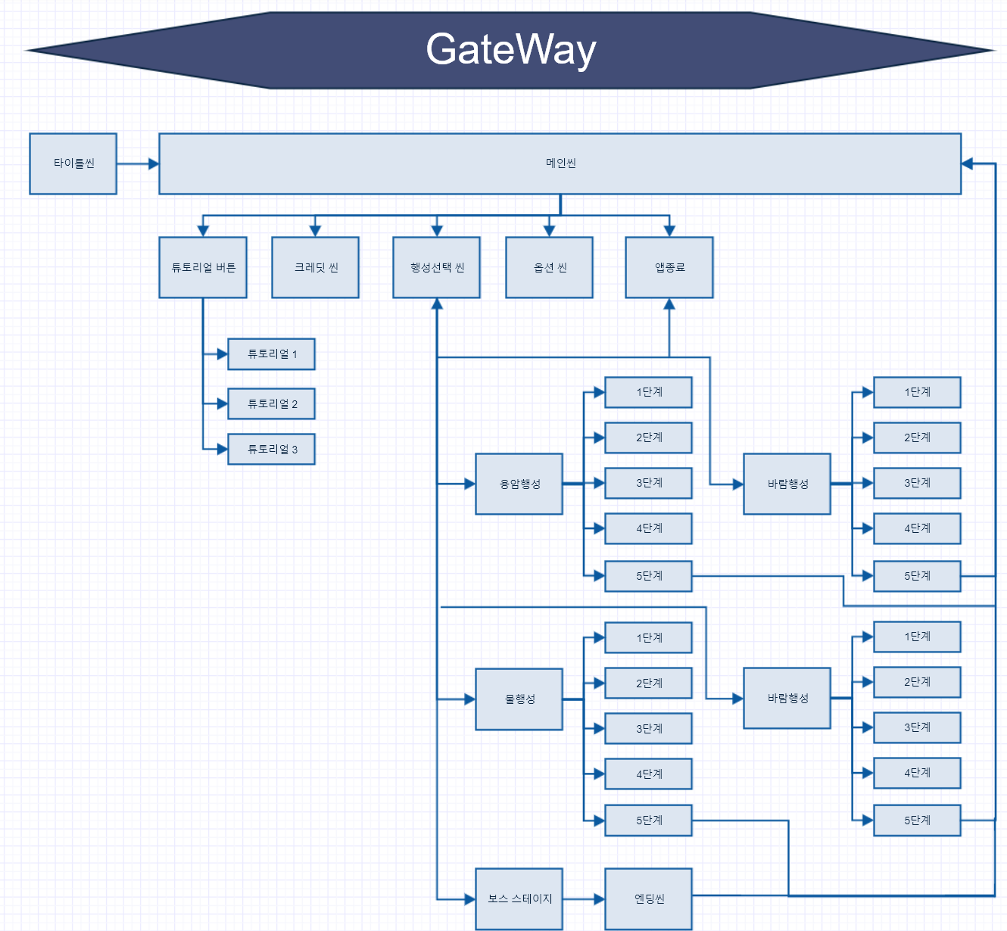
UI Flow

세부UI규격
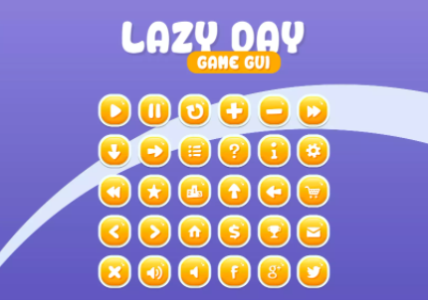
 | UI 규격

5 | UI판넬

 |  | 번호 | 이름 | 값
 |  | 1 | Anchor | stretch stretch
 |  | 2 | width | 503
 |  | 3 | length | 272
5 | 폰트

 |  | 번호 | 이름 | 값
 |  | 1 | Font Asset | Electronic Highway Sign SDF (TMP_FontAsset)
 |  | 2 | Font Size | 50
 |  | 3 | Color | 0, 0, 0, 255
 |  | 4 | width | 360
 |  | 5 | length | 60
 |  | 6 | Anchor | middle center
5 | GUI

메인화면
 | 메인화면 정보

5 | 타이틀 씬

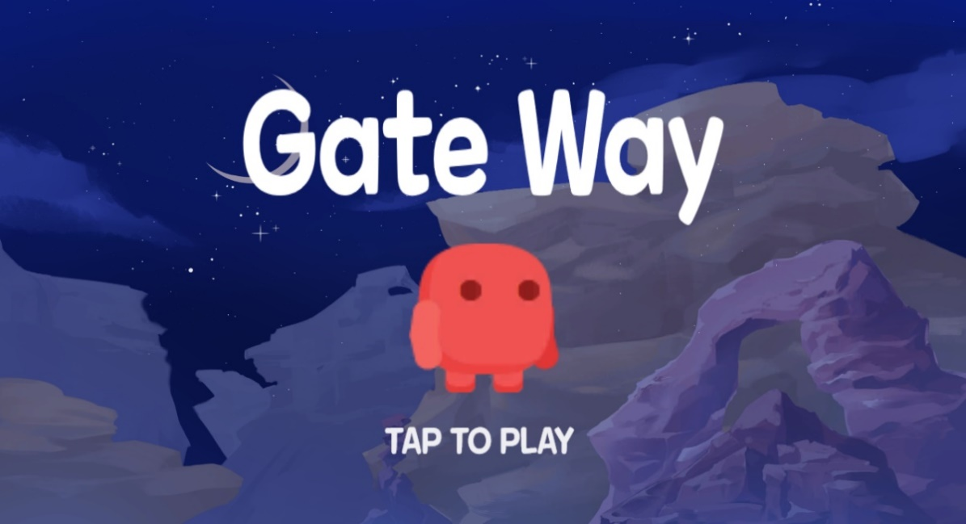
1
2
 |  | 번호 | 이름 | UI유형 | 기능 | 설명
 |  | 1 | 게임명 | Image | 게임명 노출 | 게임명을 노출해주는 기능
 |  | 2 | 메인 캐릭터 | Image | 메인 캐릭터 노출 | 게임 내 등장하는 메인 캐릭터
 |  | 3 | 안내 문구 | Image | 0.5초 주기로 글씨가 깜빡이며 터치를 유도 | 다음 씬으로 넘어가기 위해 터치를 요구하는 문구
3

5 | 메인 씬

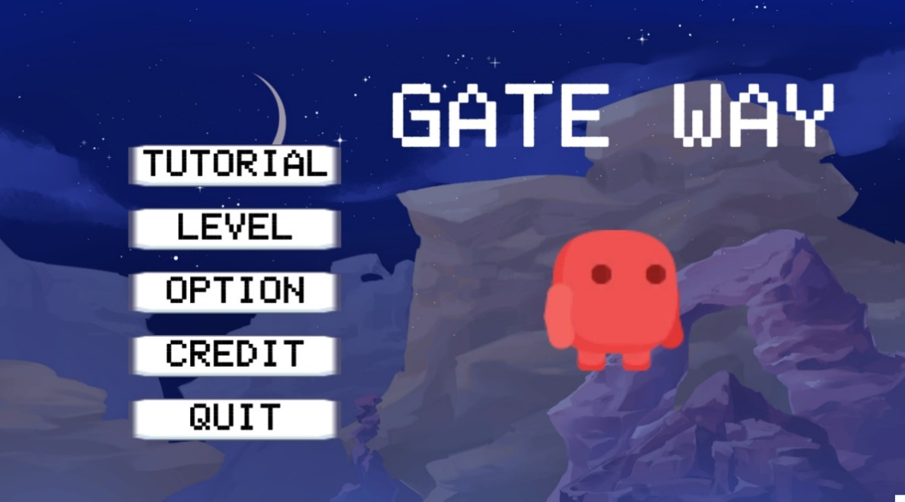
1
2
 |  | 번호 | 이름 | UI유형 | 기능 | 설명
 |  | 1 | 튜토리얼 | Button | Tutorial1 씬으로 이동한다 | 튜토리얼 스테이지로 이동하는 버튼
 |  | 2 | 레벨 | Button | StageSelect 씬으로 이동한다 | 행성 선택창으로 이동하는 버튼
3
 |  | 3 | 옵션 | Button | Option 씬으로 이동한다 | 옵션 씬으로 이동하는 버튼
4
5
 |  | 4 | 크레딧 | Button | Credit 이미지창을 켜고/닫는다 | 크레딧 창을 띄워주는 토글 버튼
 |  | 5 | 종료 | Button | Application을 종료한다 | 애플리케이션 종료하는 버튼

5 | 행성 선택 씬

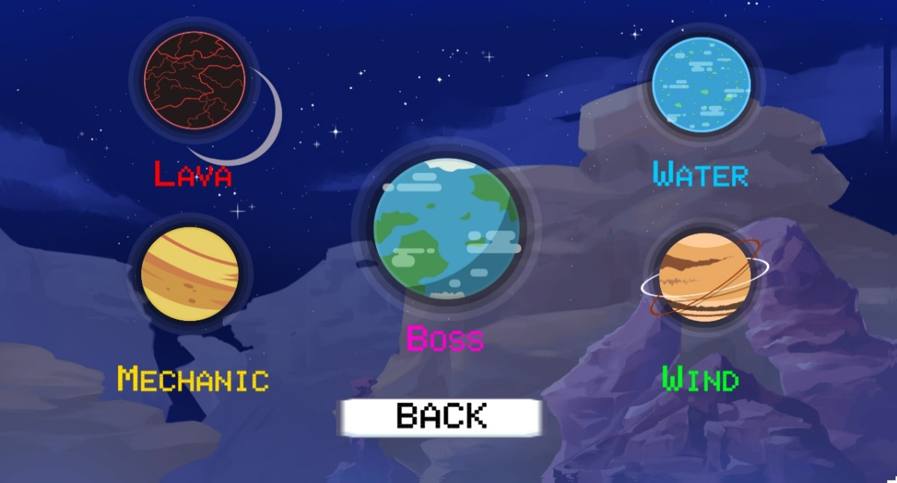
1
2
 |  | 번호 | 이름 | UI유형 | 기능 | 설명
 |  | 1 | 행성 | Button | 터치 시, 라바 행성 레벨선택창으로 이동한다 | 라바 행성으로 이동하는 버튼
 |  | 2 | 행성이름 | Text | 행성의 이름을 알려준다 | 행성 이름을 나타내는 텍스트
 |  | 3 | 뒤로가기 | Button | Main 씬으로 이동한다 | 메인 씬으로 되돌아가는 버튼
3

5 | 행성 선택 씬

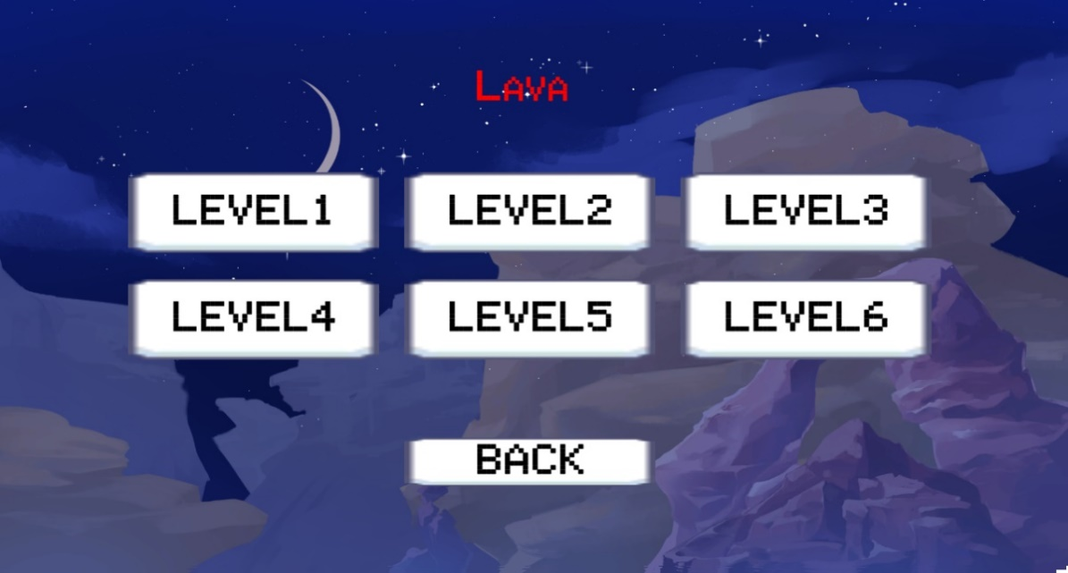
1
2
 |  | 번호 | 이름 | UI유형 | 기능 | 설명
 |  | 1 | 행성이름 | Text | 현재 있는 행성의 이름을 알려준다 | 현재 있는 행성의 이름을 알려주는 텍스트
 |  | 2 | 레벨 | Button | Lava행성의 1레벨 씬으로 이동한다 | 행성의 난이도를 알려주고 이동하는 버튼
 |  | 3 | 뒤로가기 | Button | Main 씬으로 이동한다 | 메인 씬으로 되돌아가는 버튼
3

5 | 행성 선택 씬

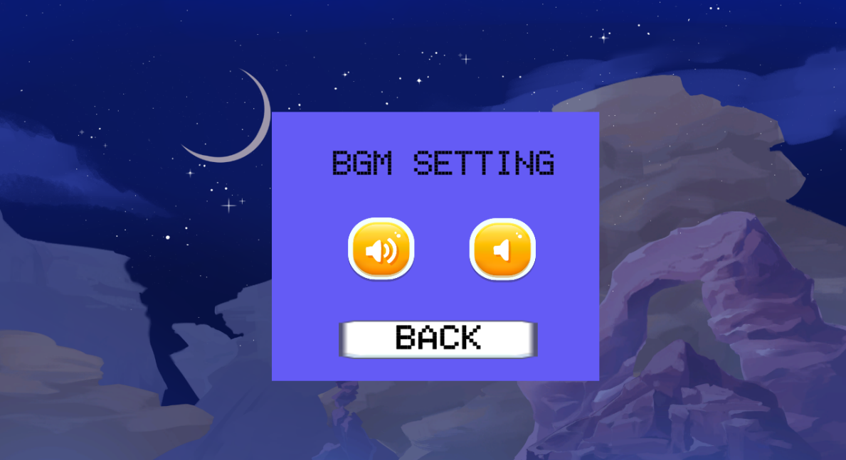
1
 |  | 번호 | 이름 | UI유형 | 기능 | 설명
 |  | 1 | BGM | Text | 소리를 키거나 끌 대상의 이름을 알려준다 | 사운드 조작할 이름을 나타내는 텍스트
 |  | 2 | 사운드On | Button | BGM/Button 사운드를 킨다 | BGM/Button 사운드 켜는 버튼
2
3
 |  | 3 | 사운드Off | Button | BGM/Button 사운드를 끈다 | BGM/Button 사운드 끄는 버튼
4
 |  | 4 | 뒤로가기 | Button | Main 씬으로 이동한다 | 메인 씬으로 되돌아가는 버튼

5 | 크레딧 씬

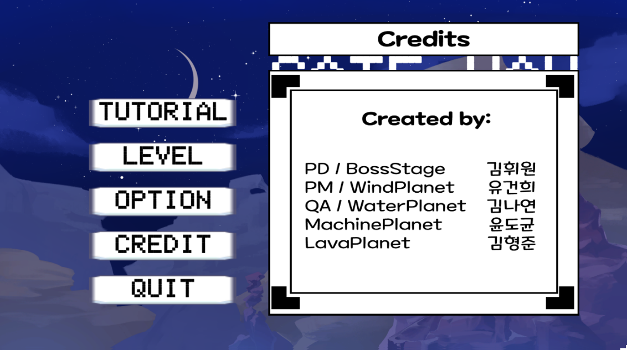
1
 |  | 번호 | 이름 | UI유형 | 기능 | 설명
 |  | 1 | 크레딧 | Image | 터치 시, 크레딧 이미지가 토글형태로 노출/미노출 | 크레딧을 확인할 수 있는 창이다

인게임화면
 | 인게임화면 정보

5 | 인게임 UI

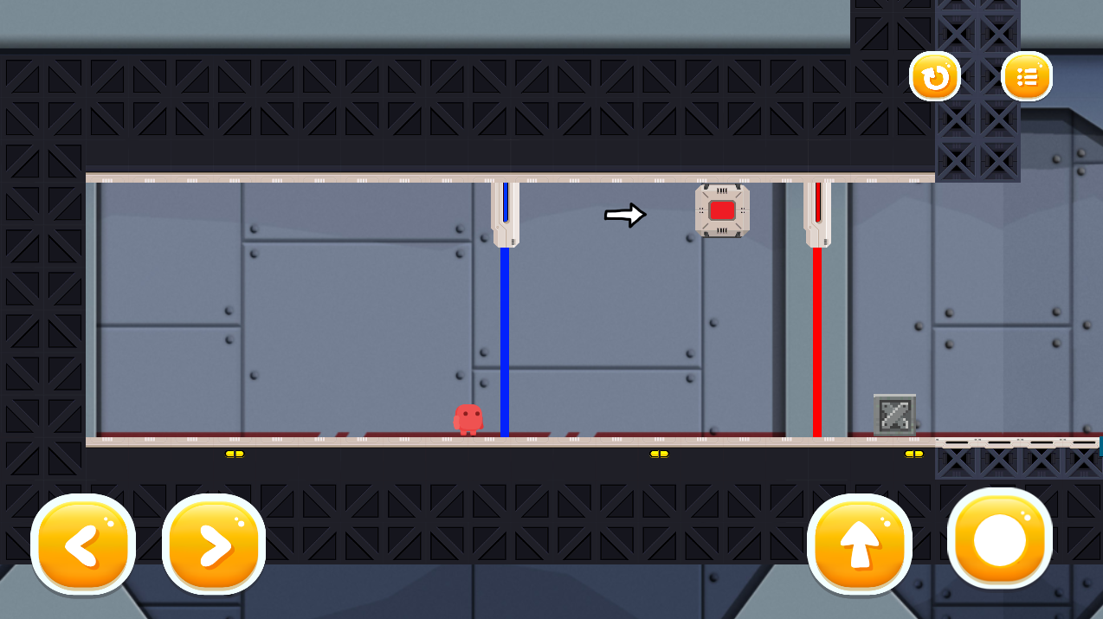
4
5
 |  | 번호 | 이름 | UI유형 | 기능 | 설명
 |  | 1 | 좌우조작키 | Button | 캐릭터가 좌우 이동한다 | 캐릭터 좌우 이동조작에 사용되는 버튼
 |  | 2 | 점프키 | Button | 캐릭터가 점프한다 | 캐릭터 점프 이동조작에 사용되는 버튼
 |  | 3 | 조이스틱 | Button | 터치 중인 상태로 방향을 지정해 놓으면 줄이 발사된다 | 캐릭터가 로프 이동조작에 사용되는 버튼
1
2
3
 |  | 4 | 리셋 | Button | 씬을 다시 불러오며, 가장 마지막 저장된 위치로 이동한다 | 진행불가능 상황에 다시 시작하는 버튼
 |  | 5 | 메뉴 | Button | 터치 시, 인게임 메뉴UI가 출력된다 | 인게임 메뉴를 불러오는 버튼

5 | 인게임 메뉴 UI

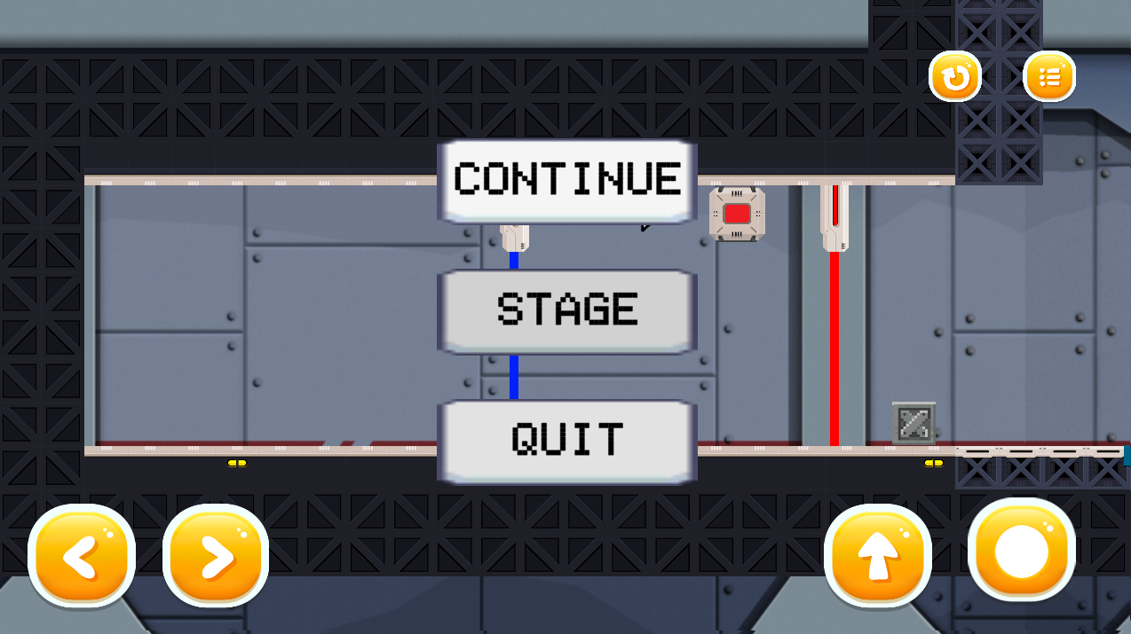
1
 |  | 번호 | 이름 | UI유형 | 기능 | 설명
 |  | 1 | Continue | Button | 메뉴 UI를 닫는다 | 게임을 시작하기위해 메뉴 UI를 닫는 버튼
 |  | 2 | Stage | Button | 행성 선택 씬으로 이동한다 | 게임화면에서 행성 선택창으로 이동할때 사용되는 버튼
2
 |  | 3 | Quit | Button | 메인 씬으로 이동한다 | 게임화면에서 메인로비로 이동할때 사용되는 버튼
3

